赛项名称
大赛名称 |  | 2026金砖国家职业技能大赛（金砖国家未来技能和技术挑战赛）国际化数字资源设计应用赛项
日期 |  | ******
赛场 |  | ******
技能描述 |  | ******
裁判人数 |  | ******
参赛人数（队伍） |  | 40人
工位数 |  | 40
工位总面积 |  | 20平米
一、选手工位
耗材/工具/办公用品（工位/个）
 | 名称 | 技术说明或载有技术说明的网站链接 | 单位 | 数量 | 提供方 | 图片
1 | 展示屏 | 131*80*160 | 个 | 1 |  | 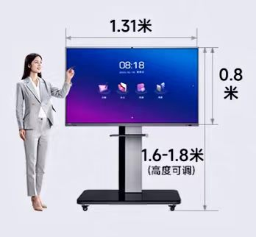
2 | U盘 | DTSE9H-16G | 个 | 1
 | 要求（说明） |  |  |  |  | 备注
1 | 考场的最小面积是20平方米
赛场公共需求
序号 | 要求（说明） |  |  |  | 数量/单位 | 备注
1 | 比赛专用倒计时器 | 15.5cm*8.5cm
2 | 赛场区域KT板 | A3横式
3 | 横幅 | 视组委会要求而定
4 | 易拉宝 | 赛项介绍、单位介绍等，视组委会要求而定
5 | 电脑网络连接(100Mbit/s)
裁判、赛务室、休息室的物品需求
设备、工具与家具（供所有裁判、赛务、参赛队使用）
序号 | 名称 | 技术说明或载有技术说明的网站链接 | 单位 | 数量 | 提供方 | 备注
1 | 笔记本 | 裁判与技术相关人员投屏沟通用 | 台 | **
2 | 多功能投影机 | 用于赛场裁判与领队会议 | 台 | ** |  | 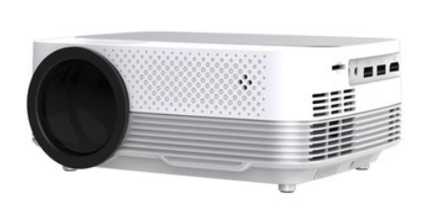
3 | 黑白多功能打印机 | 由主办方自行决定 | 个 | **
4 | 打印机墨盒 | HP CF218A 黑色 | 个 | **
5 | A4打印纸 |  | 包 | **
6 | 垃圾桶 | 承办方自定 | 个 | **
7 | OU-1二氧化碳灭火器 | 承办方自定 | 个 | **
8 | 电源接线板3孔6插 |  | 个 | **
9 | 档案袋 |  | 个 | **
10 | 文件柜（配锁） |  | 个 | **
11 | 回形针 |  | 盒 | **
12 | 固体胶 |  | 支 | **
13 | 信封 |  | 个 | **
14 | 计算器 |  | 个 | **
15 | 手提袋 |  | 个 | **
16 | 透明胶带 | 45mm*40mm*45um | 卷 | ** |  | 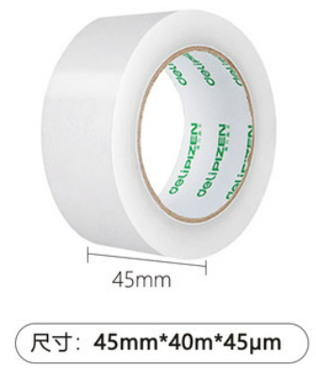
17 | 双面胶 | 15mm | 卷 | **
18 | 纸杯（含裁判、赛务使用的） |  | 个 | **
19 | 企业级无线路由器 WAR1208L | 8口千兆 1200Mbps | 个 | **
20 | 订书机(20毫米) |  | 个 | **
21 | 订书针(20毫米) |  | 盒 | **
22 | A4文件收纳盒 |  | 个 | ** |  | 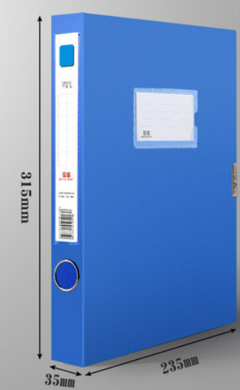
23 | 饮水机（含裁判、赛务使用的） |  | 个 | **
24 | 饮用水（含裁判、赛务使用的） |  | 桶 | **
25 | 警示胶带 | 10厘米黄黑相间PV警示胶带,33米长/卷 | 卷 | **
26 | 抽签盒 | 用于抽签 | 个 | ** |  | 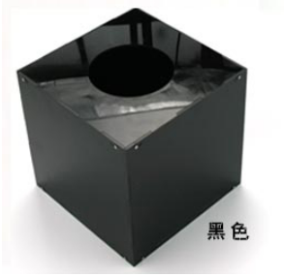
27 | 抽签球 | 用于抽签 | 套 | ** |  | 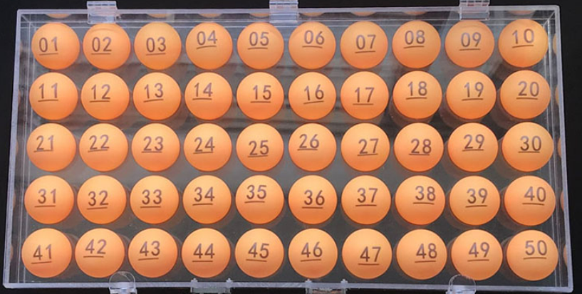
28 | 垃圾桶 | 70L容量 | 个 | ** |  | 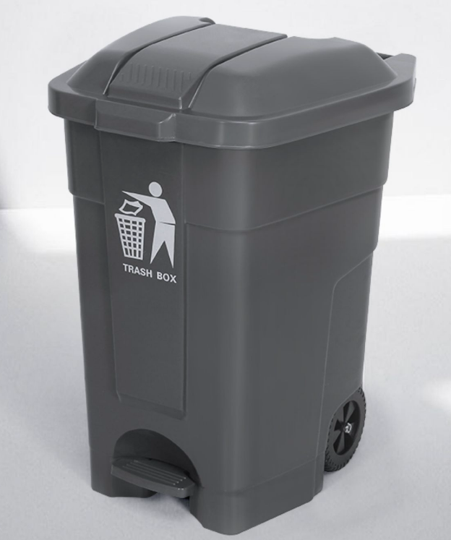
参赛产品需求
序号 | 产品名称 | 技术说明或载有技术说明的网站链接 | 单位 | 数量 | 提供方 | 备注
1 | 数智云平台 | 参赛产品 | 套 | ** | 大连理工大学出版社

